7平面図
（参考様式１）

 | 平面図

 | 事業所の名称 | コーリングサポ笠岡
㉗
㉖
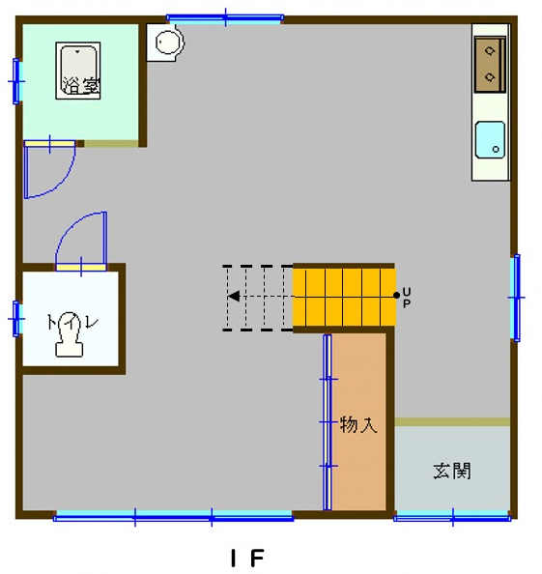
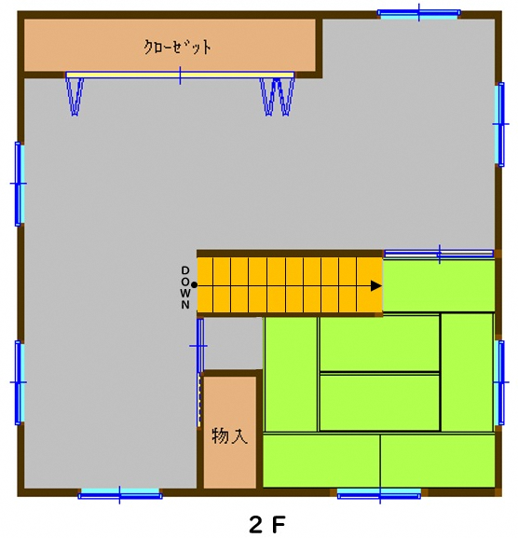
⑥
書庫・サーバルーム（約6㎡）
⑦
⑤

⑰
多目的室 （コミュニティスペース）
約３９㎡
訓練・作業室（実技室）
約３８㎡
⑲
⑨
⑩
⑧
㉘
⑱

㉙
㉛
⑪
⑳
④
⑭
㉚
⑮
訓練・作業室 （座学室）
約２４㎡
㉑
㉒
㉕
相談室 兼
事務室 約２０㎡
⑯
㉝
⑫
⑬
③
㉓
㉔

②

備考１ 各室の用途及び面積を記載してください。
２ 当該事業所の専用部分と他の事業所等との共用部分がある場合はそれぞれ色分けする等して使用関係を分かり易く表示してください。

